Inscription CMA Bx-BW 2026-2027
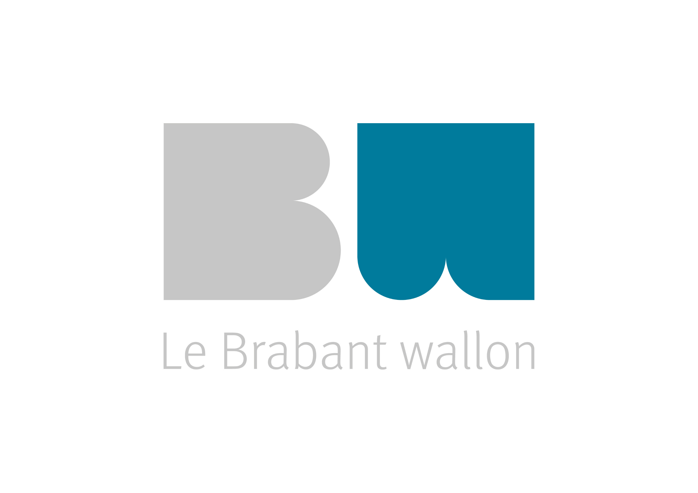 Championnats Multisports Adaptés (CMA) - Bruxelles - Brabant Wallon Formulaire d'inscriptions Saison 2026-2027
INSCRIPTION DU CLUB
Nom du Club/institution :
Adresse du Club/institution :
N° tél. du Club/institution :
COORDONNEES RESPONSABLES DE CHAMPIONNATS :
Championnat : | Nom - Prénom : | N° téléphone : |  | Mail :

Pour chacun des sportifs, choissisez les différentes journées auxquelles vous souhaiteriez les inscrire en mentionnant le niveau (débutant - initié - confirmé). Aucune obligation de participer à toutes les journées ni toutes les disciplines. Les remises de prix se feront sur un classement reprenant l'ensemble des journées. Pour connaitre le tarif ou pour toute autre question, contactez-nous : mathilde.piette@handisport.be - jean-paul.semet@handisport.be
0 | 0 | 0 | 0 | 0 | 0 | 0 | 0 | 0 | 0 | 0 | 0 | 0
Nom | Prénom | Droit à l'image (oui/non) | Date de naissance | Pétanque (équipes de 3 voir 2 sportifs) |  |  | Tennis de table (en individuel) |  |  | Boccia (équipes de 3 voir 2 sportifs)
 |  |  |  | 13 oct 2026 (à Ottignies) | 17 nov 2026 (à Ottignies) | 01 déc 2026 (à Ottignies) | 29 sept 2026 (à Limal) | 03 nov 2026 (à Braine l'Alleud) | 24 nov 2026 (à Braine l'Alleud) | 06 oct 2026 ( à Villers-la-Ville) | 10 nov 2026 ( à Villers-la-Ville) | 15 déc 2026 ( à Villers-la-Ville)

